Sheet1
造成・造園の工事や管理なら
 |  |  |  |  |  |  |  |  |  |  |  | ●●●●
●●会社名カナ●●
(株)●●工業 |  |  |  |  |  |  |  |  |  |  |  | ●●●●＠●●●
 |  |  |  |  |  |  |  |  |  |  |  |  |  |  | トップページの画像は3枚でスライド希望
トップ |  |  |  |  | 事業内容 |  |  | 工事実績 |  |  | 会社案内 |  | お問合せはこちら

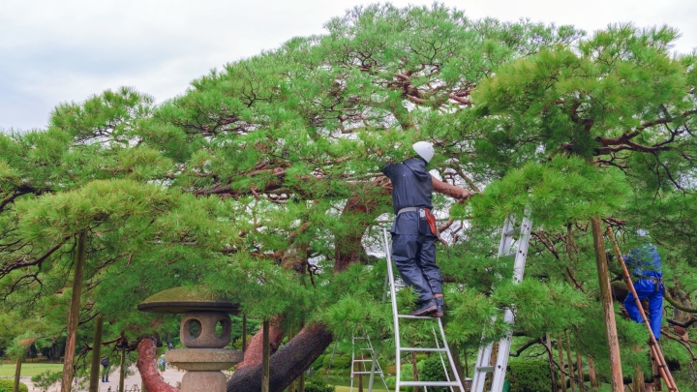
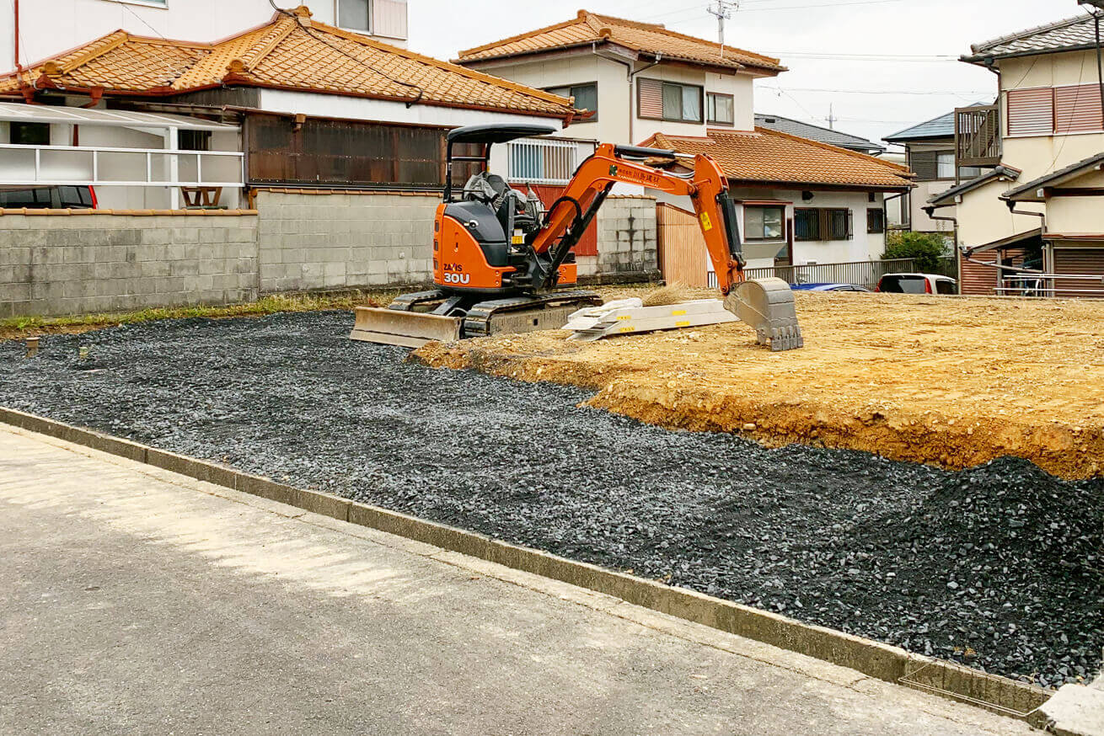

小規模工事から対応可能！
造成・造園工事ならお任せください

造園士が剪定する匠の技術

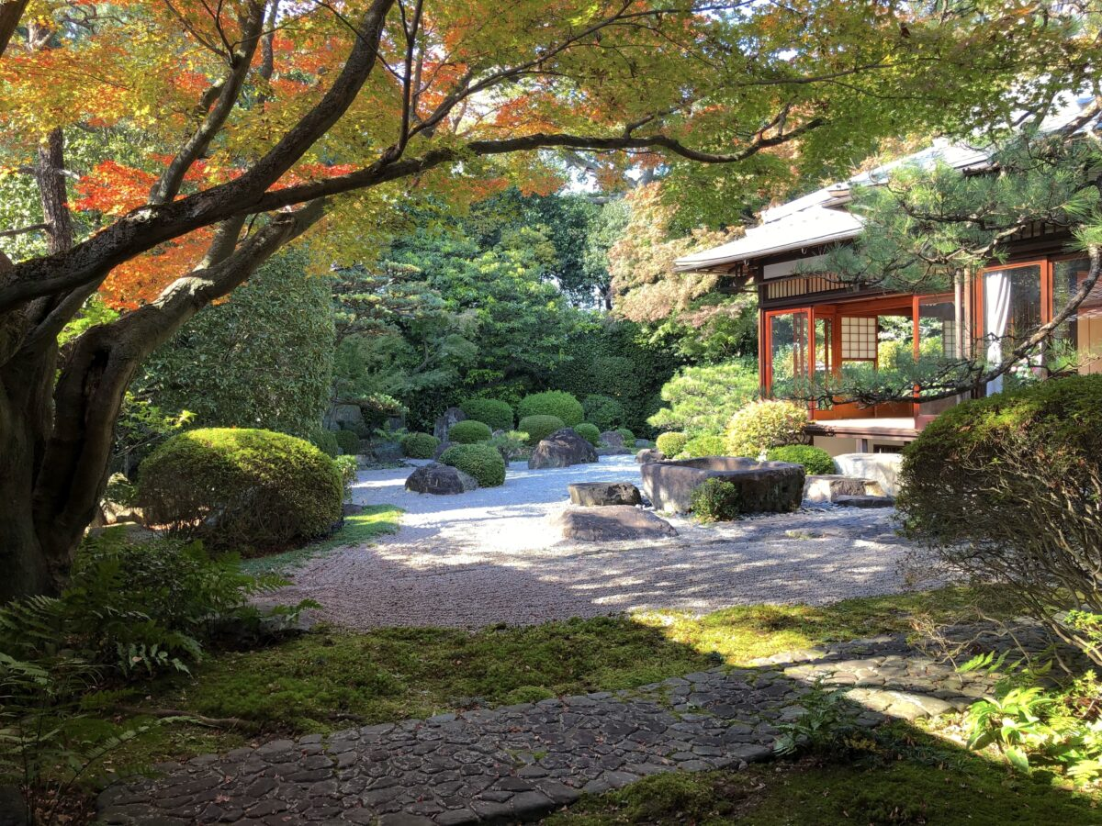
事業内容（サービス）

雑草・木々の管理
 |  |  |  |  |  |  |  |  | 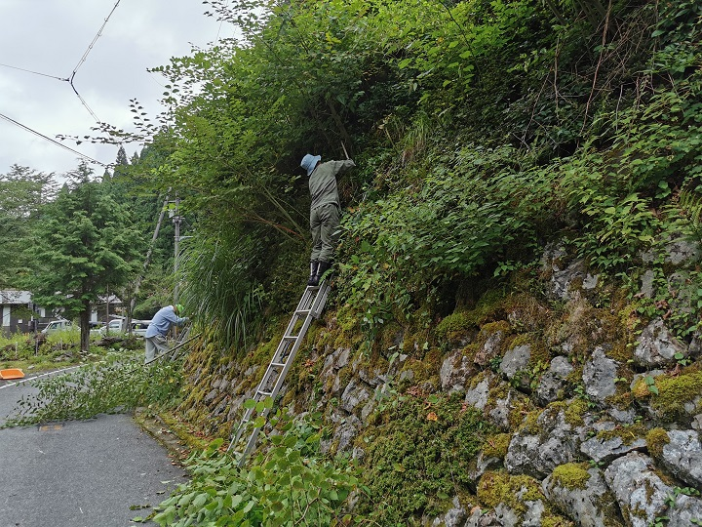

個人宅から企業様迄、除草や木々の剪定を行います。主に空き家や管理が出来ない土地、神社やお寺など、雑草や木々の管理を致します。小規模なものからでも工事対応可能です。

大好評！
神社やお寺の定期管理始めました

造園管理
 |  |  |  |  |  |  |  |  | 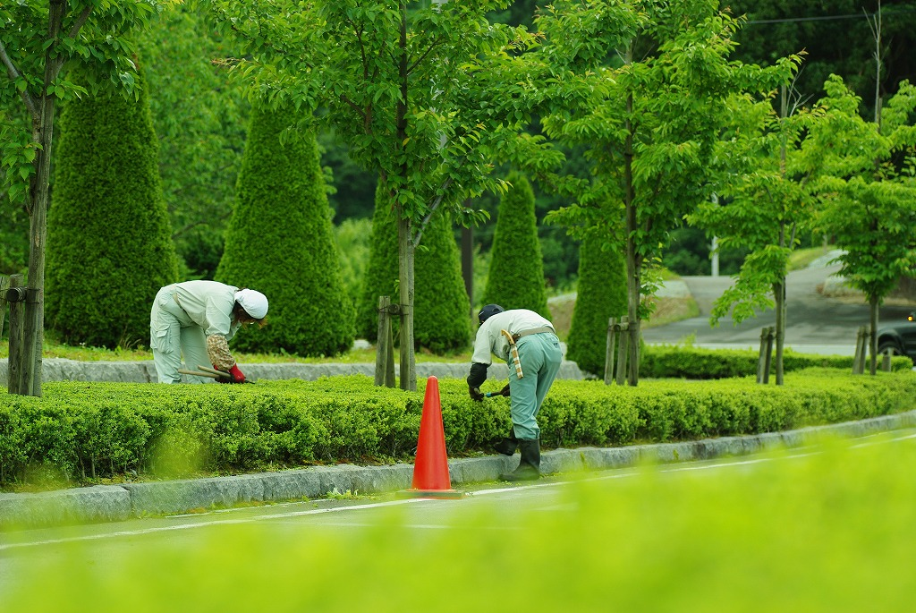

造園の管理を一式行います。スポットでも定期管理でも対応可能です。個人宅から企業、行政施設迄幅広く対応可能です。まずはお問い合わせください。

造成工事
 |  |  |  |  |  |  |  |  | 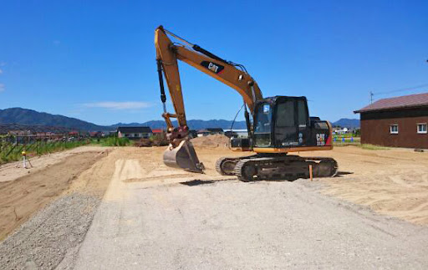

小規模な造成工事や駐車場工事など行います。近隣トラブルに注意し迅速かつ配慮を忘れずに工事致します。

工事実績

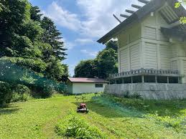 |  |  |  |  |  |  | 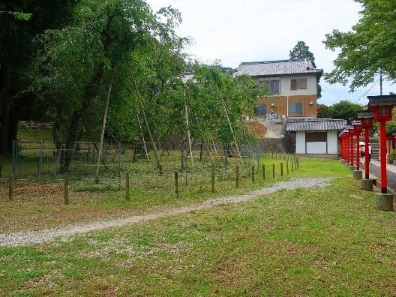 |  |  |  |  | 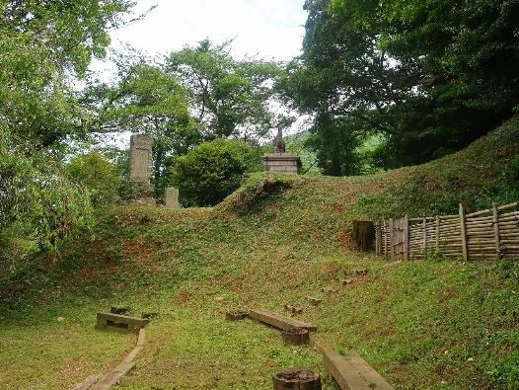

工事内容：神社管内の草刈り |  |  |  |  |  |  | 工事内容：草刈りと木々の剪定 |  |  |  |  | 工事内容：草刈りと土留め工事

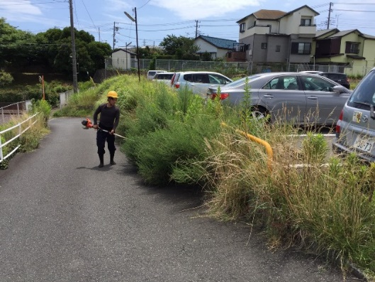 |  |  |  |  |  |  | 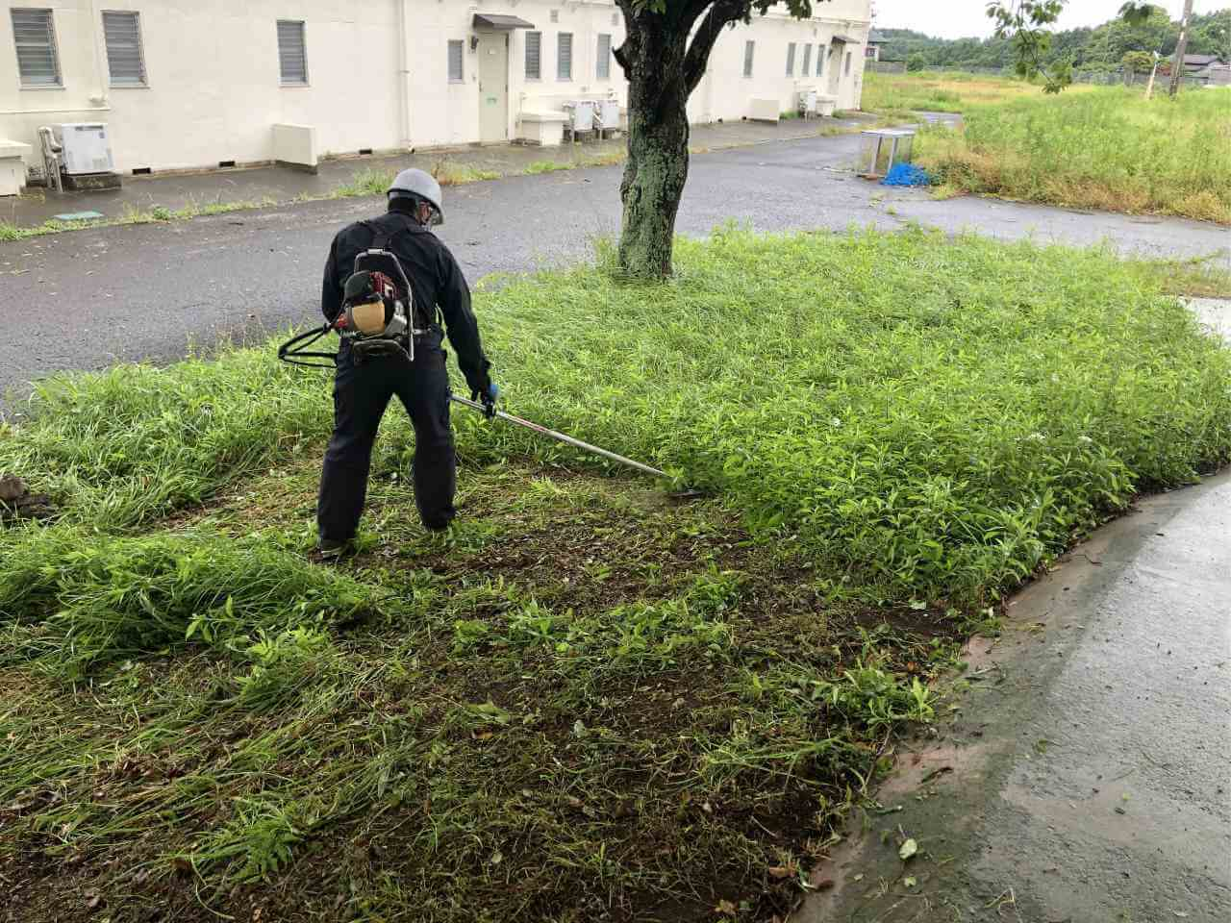 |  |  |  |  | 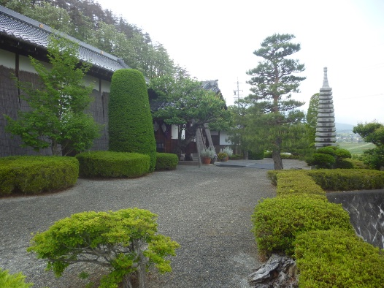

工事内容：草刈り |  |  |  |  |  |  | 工事内容：草刈り及び除草剤散布 |  |  |  |  | 工事内容：お寺の造園管理

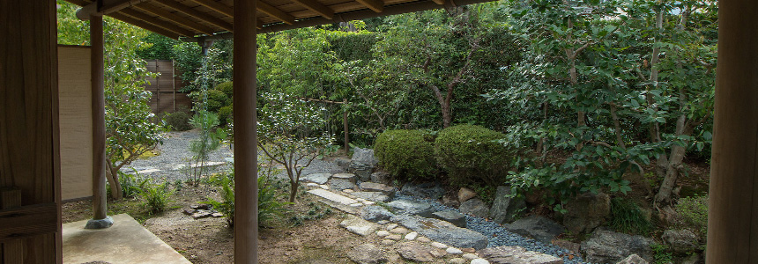 |  |  |  |  |  |  | 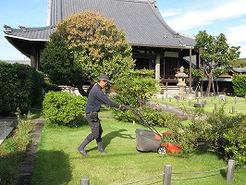 |  |  |  |  | 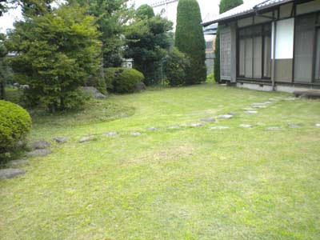

工事内容：植栽の植込み |  |  |  |  |  |  | 工事内容：草刈り |  |  |  |  | 工事内容：個人宅の草刈り

会社概要

本店 |  |  |  |  |  |  |  |  |  | ご挨拶
会社名 |  |  |  | ●● |  |  |  |  |  | 信頼を造る事、それが私たちの仕事です。
 |  |  |  | ●● |  |  |  |  |  | この度は弊社のウェブサイトをご覧いただき誠にありがとうご
資本金 |  |  |  | ●●円 |  |  |  |  |  | ざいます。『信頼』の理念のもと、お客様から、社会から、家
本店 |  |  |  | ●● |  |  |  |  |  | 族から、㈱大朋工業で良かった。このお言葉が頂ける様に社員
 |  |  |  | ●●● |  |  |  |  |  | 全員で努めています。皆様への感謝を忘れずに成長し続ける所
連絡先 |  |  |  | TEL |  |  |  |  |  | 存です。皆様どうぞよろしくお願い申し上げます。
 |  |  |  | FAX
 |  |  |  | e-mail |  |  |  |  |  | 工事責任者 営業部長 小林●●
責任者 |  |  |  | 営業部長
スタッフ
 |  |  | 営業担当の小島です。 |  |  |  |  |  | 経理担当の林です。 |  |  |  |  | 営業事務の松田です。
 |  |  | 個人宅から企業様まで |  |  |  |  |  | 市場の調査をしっかりと |  |  | 準備中 |  | 工事の前は近隣の方へ
 |  |  | どんな工事も対応致し |  |  |  |  |  | 行い、適時適正価格でご |  |  |  |  | の配慮を忘れずに無事
 |  |  | ます。お気軽にお問合 |  |  |  |  |  | 提案出来るように全力で |  |  |  |  | 故、ノークレームを心
 |  |  | せ下さい。 |  |  |  |  |  | 頑張ります。 |  |  |  |  | 掛けています。

営業所
青森営業所

住 所 |  |  |  | 準備中
連絡先 |  |  |  | TEL |  | ●
 |  |  |  | FAX |  | ●●
 |  |  |  | e-mail |  | ●●
スタッフ
 |  |  | 営業担当の長尾です。 |  |  |  |  |  | 営業担当の小山内です。
 |  |  | 青森県内の造成・造園工 |  |  |  | 準備中 |  | 現地調査やご提案までの |  |  | 準備中
 |  |  | 事を請け負います。 |  |  |  |  |  | フットワークの軽さが武
 |  |  | まずはお気軽にご連絡 |  |  |  |  |  | 器の26歳です。
 |  |  | お願い致します。 |  |  |  |  |  | お気軽にご連絡下さい！

営業所
営業所 |  |  |  | 熊本営業所

住 所 |  |  |  | 準備中
連絡先 |  |  |  | TEL |  | ●
 |  |  |  | FAX |  | ●●
 |  |  |  | e-mail |  | ●●
スタッフ

準備中 |  |  |  |  |  |  | 準備中 |  |  |  |  | 準備中

営業所
営業所 |  |  |  | 三重営業所

住 所 |  |  |  | 準備中
連絡先 |  |  |  | TEL |  | ●
 |  |  |  | FAX |  | ●●
 |  |  |  | e-mail |  | ●●
スタッフ

準備中 |  |  |  |  |  |  | 準備中

お問合せフォーム

お名前※
法人名
メールアドレス※
電話番号※
住所※
お問い合わせ内容

個人情報保護方針
一般的なもので作成をお願いします。

 | □ | 当事務所規定の個人情報保護方針に同意する
 | ※ご同意いただけない場合は送信ができません。
 |  |  |  |  | 送信

